Oversikt
Tilbudsoversikt Minibuss- og personbiltjenester Follo 2022 Deloppdrag B-F |  |  | Utfyllingsveiledning

 | Fyll ut

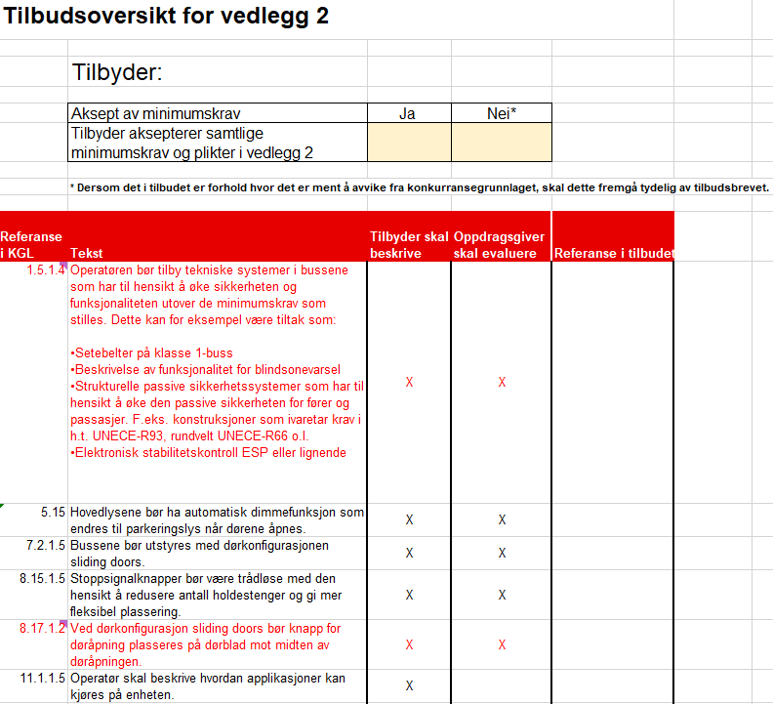
Hentes fra fanen "Oversikt".
Konkurranse: | Minibuss- og personbiltjenester Follo 2022
Tilbyder: |  | Fylles automatisk inn i de andre fanene.
Sett "X" for akseptert, eller ikke akseptert.

Oppdragsgiver har markert med "X" hvilke punkter som skal beskrives i tilbudet
Oppdragsgiver har markert med "X" hvilke punkter som skal evalueres.
Sett inn referanse til hvor i tilbudet beskrivelsen er.
Rød tekst innebærer en endring i teksten fra opprinnelig tekst.

